关系图
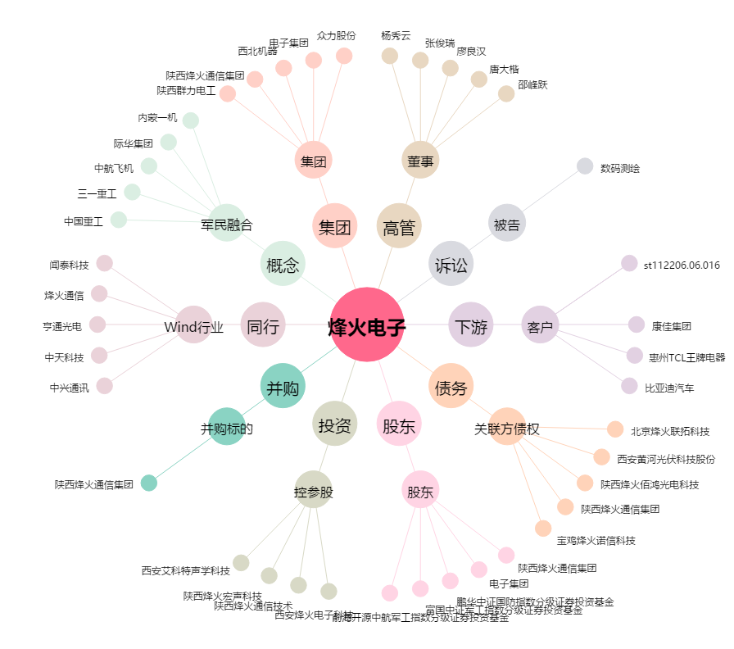
烽火电子[000561.SZ] - 关系概览图

